상품제안서
비벨로 양장 다이어리 밴드형 25절 | 상품코드: F29422

 |  |  |  |  |  |  | 02-412-0044 | www.easy1.co.kr
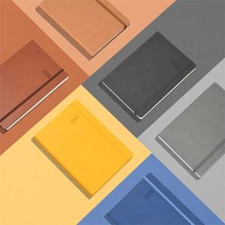

【상세/제작정보】 | 옐로우, 베이지, 브라운, 블루, 라이트그레이, 다크그레이 제품, 종이케이스에 박인쇄 별도 문의.

【인쇄/포장옵션】 | 불박 / 포장불가능

【공급단가】 | 수량 | 50~ | 100~ | 500~ | 1,000~ | 2,000~
*VAT별도 | 단가 | 10,000원 | 9,840원 | 9,600원 | 9,360원 | 9,200원

【상품 URL】 | http://www.easy1.co.kr/src/goods_detail.php?gdno=29422

